Preguntas
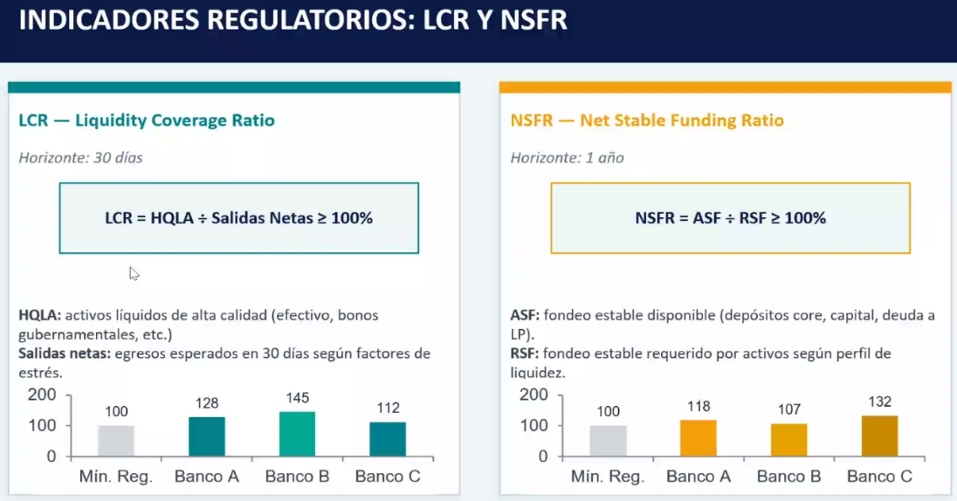
Riesgo de Liquidez a corto plazo: LCR
¿Cuál es el LCR de cada banco? Cumplen con el requisito regulario (mayor a 1.0) ? En caso de que no ¿cómo lo arreglarías?

HQLA |  | FACTOR | MONTOS FACTORIZADOS
Efectivo y reservas en el banco central |  | 100% | 450 | 240
Efectivo y reservas en el banco central |  | 100% | 180 | 160
Bonos gubernamentales < 1 año o duración menor a 1 |  | 100% | 240 | 120
Bonos soberanos >1 año |  | 85% | 127.5 | 255
Bonos corporativos calif AA- o superior |  | 85% | 85 | 212.5
Bonos corporativos calif BBB- a A+ |  | 50% | 0 | 75
 |  | TOTAL | 1082.5 | 1062.5

SALIDAS NETAS DE EFECTIVO
 |  |  |  | MONTOS |  |  | MONTOS FACTORIZADOS
Depósitos minoristas core (vista) |  | 3% |  | $1,260.00 |  |  | $37.80
Depósitos minoristas menos estables (vista) |  | 10% |  | $840.00 |  |  | $84.00

Depósitos minoristas core (plazo) |  | 3% |  | $1,140.00 |  |  | $34.20
Depósitos minoristas menos estables (plazo) |  | 10% |  | $760.00 |  |  | $76.00

Depósitos operacionales de empresas (vista) |  | 25% |  | $120.00 |  |  | $30.00
Depósitos no operacionales de empresas (vista) |  | 40% |  | $480.00 |  |  | $192.00

Depósitos operacionales de empresas (plazo) |  | 25% |  | $80.00 |  |  | $20.00
Depósitos no operacionales de empresas (plazo) |  | 40% |  | $320.00 |  |  | $128.00

Fondeo mayorista garantizado con HQLA Nivel 1 |  | 0% |  | $375.00 |  |  | $-
Fondeo mayorista garantizado con HQLA Nivel 2A contraparte no financiera |  | 15% |  |  |  |  | $-
Fondeo mayorista garantizado con HQLA Nivel 2A contraparte financiera |  | 25% |  |  |  |  | $-
Fondeo mayorista sin colateral (sin garantía) |  | 100% |  | $375.00 |  |  | $375.00
 |  |  |  |  |  | TOTAL | $977.00

LCR | 111%

Riesgo de Liquidez a largo plazo: NSFR
¿Cuál es el NSFR de cada banco? Cumplen con la regulación (mayor a 1.0) ? En caso contrario ¿qué propones para corregirlo?

ASF |  |  |  | MONTOS |  |  | MONTOS FACTORIZADOS
Capital Tier 1 y Tier 2 |  | 100% |  | $848.00 |  |  | $848.00
Pasivos con plazo residual mayor a 1 año |  | 100% |  | $1,000.00 |  |  | $1,000.00
Depósitos minoristas estables (core) |  | 95% |  | $2,400.00 |  |  | $2,280.00
Depósitos minoristas menos estables (volátiles) |  | 90% |  | $1,600.00 |  |  | $1,440.00
Depósitos operacionales de empresas no financieras |  | 75% |  | $200.00 |  |  | $150.00
Depósitos no operacionales de empresas no financieras |  | 0% |  | $800.00 |  |  | $-
Depósitos operacionales de empresas financieras |  | 50% |  | $- |  |  | $-
Depósitos no operacionales de empresas financieras |  | 0% |  | $- |  |  | $-
Fondeo mayorista contrapartes no financieras con colateral |  | 60% |  | $- |  |  | $-
Fondeo mayorista contrapartes financieras con colateral |  | 40% |  | $375.00 |  |  | $150.00
Fondeo mayorista sin colateral |  | 0% |  | $375.00 |  |  | $-
 |  |  |  |  |  | TOTAL | $5,868.00

RSF |  |  |  | MONTOS |  |  | MONTOS FACTORIZADOS
Efectivo y depósitos en el banco central |  | 0% |  | $450.00 |  |  | $-
HQLA nivel 1 |  | 5% |  | $420.00 |  |  | $21.00
HQLA nivel 2A |  | 15% |  | $250.00 |  |  | $37.50
HQLA nivel 2B |  | 50% |  | $- |  |  | $-
Hipotecarios |  | 65% |  | $1,500.00 |  |  | $975.00
Créditos a consumo |  | 50% |  | $2,500.00 |  |  | $1,250.00
Créditos PYME |  | 65% |  | $800.00 |  |  | $520.00
Créditos a empresas no financieras (corporativos) largo plazo |  | 65% |  | $1,200.00 |  |  | $780.00
Créditos a instituciones financieras (largo plazo) |  | 100% |  | $500.00 |  |  | $500.00
 |  |  |  |  |  | TOTAL | $4,083.50

NSFR | 144%

Riesgo de Tasas a corto plazo: NII
¿De cuánto es el Net Interest Income de cada banco? Calcular el ROE (return over equity a partir del NII) para cada banco

INGRESOS | 1,358.13
EGRESOS | 400.75
NII | 957.38
ROE | 112.90%

¿En cuánto se modifica el NII de cada banco si hubiera un recorte de 50 basis y si hubiera una alza de 50 basis? |  |  |  |  | OMITO LOS ACTIVOS FIJOS

INGRESOS | -21.20
EGRESOS | -24.00
DELTA NII | 2.80

¿Cuál banco es asset sensitive y cuál es liability sensitive? |  | PACIFICO --> LIABILITY SENSITIVE

Si estamos en la parte final de un ciclo de recortes de tasas (política monetaria expansiva) y se prevé un ciclo de alza de tasas (política monetaria restrictiva) ¿qué recomiendas a cada banco? |  |  |  |  |  |  |  | Pactas un swap payer

Si estuvieramos en la parte final de un ciclo de alza de tasas y se anticipa el inicio de un ciclo de recortes de tasas ¿qué sugieres a cada banco? (hacer nada, cambios a su estructura de balance, cobertura con derivados) |  |  |  |  |  |  |  |  | Nadota

Riesgo de Tasas a largo plazo: Delta EVE
¿Calcular el cambio en el Economic Value of Equity ante una subida de 100 puntos base y ante una bajada de 100 puntos base?
Si la variación en el EVE es mayor a 15% proponer una estrategia de cobertura con derivados

